Munka1
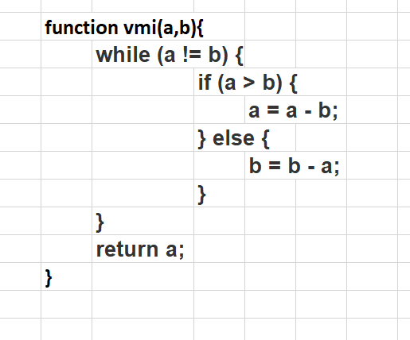
lnko
a | b | a!=b | if | return
0 | 0 | - | - | 0
-1 | -1 | - | - | -1
a | b | hiba | hiba | hiba
10 | 5 | TRUE | a>b | 5
-10 | -5 | TRUE | else | végtelen
18 | 3 | TRUE | a>b | 3
24 | 18 | TRUE | a>b | 6
7 | 11 | TRUE |  | 1
15 | 14 | TRUE |  | 1
15 | 77 | TRUE |  | 1

